نتائج التحليل
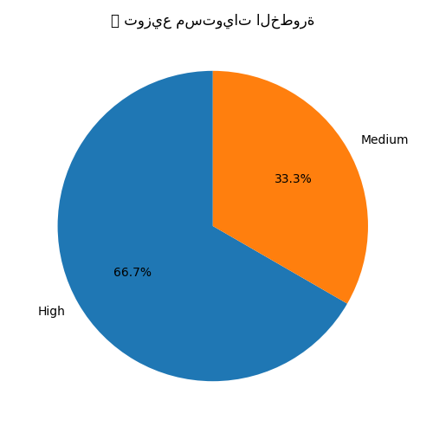
📅 تاريخ التحليل: 2025-06-18 07:43
name | severity | path | description | details | impact | solution | references | ai_advice
Cross-site scripting (reflected) | High | /search?q=test | Reflected cross-site scripting vulnerabilities arise when data is copied from a request and echoed into the application's response in an unsafe way. | يسمح للمهاجم بحقن أكواد JavaScript في صفحات الويب. | — | استخدم التشفير المناسب للمدخلات عند الإخراج وتفعيل CSP. | ['https://owasp.org/www-community/attacks/xss/', 'https://developer.mozilla.org/en-US/docs/Web/HTTP/CSP']
SQL Injection | High | /login | SQL injection vulnerabilities arise when user-controllable data is incorporated into SQL queries without sufficient validation or escaping. | يتيح تنفيذ استعلامات SQL خبيثة عبر إدخال غير مفلتر. | — | استخدم prepared statements وتحقق من المدخلات. | ['https://owasp.org/www-community/attacks/SQL_Injection']
Insecure Cookie Without Secure Flag | Medium | /set-cookie | Cookies transmitted over unencrypted connections can be intercepted by an attacker. | لا يوجد تفاصيل. | — | — | []

📅 تاريخ التحليل: 2025-06-18 07:45
Reflected XSS in search input | High | /search.php?q= | A reflected XSS vulnerability exists when user input is immediately returned by the server without proper sanitization. An attacker can craft a malicious link with JavaScript that executes when the victim visits it. 🔍 This example used payload: ` | يسمح للمهاجم بحقن أكواد JavaScript في صفحات الويب. | — | استخدم التشفير المناسب للمدخلات عند الإخراج وتفعيل CSP. | ['https://owasp.org/www-community/attacks/xss/', 'https://developer.mozilla.org/en-US/docs/Web/HTTP/CSP']

📅 تاريخ التحليل: 2025-06-18 07:46
Cross-site scripting (reflected) | High | /profile?name= | Unsanitized input reflected in HTML output without encoding. | يسمح للمهاجم بحقن أكواد JavaScript في صفحات الويب. | — | استخدم التشفير المناسب للمدخلات عند الإخراج وتفعيل CSP. | ['https://owasp.org/www-community/attacks/xss/', 'https://developer.mozilla.org/en-US/docs/Web/HTTP/CSP']
SQL Injection | High | /login | Unsanitized SQL input leads to database manipulation. | يتيح تنفيذ استعلامات SQL خبيثة عبر إدخال غير مفلتر. | — | استخدم prepared statements وتحقق من المدخلات. | ['https://owasp.org/www-community/attacks/SQL_Injection']
Insecure Cookie Without HttpOnly Flag | Medium | /set-cookie | Missing HttpOnly makes the cookie accessible to JavaScript. | الكوكيز بدون HttpOnly أو Secure يمكن اعتراضها. | — | فعل خصائص Secure وHttpOnly. | ['https://owasp.org/www-community/controls/SecureCookieAttribute']
Cross-Site Request Forgery (CSRF) | Medium | /account/delete | CSRF tokens are not implemented to protect sensitive actions. | يستغل جلسات المستخدم لتنفيذ عمليات دون علمه. | — | استخدم رموز CSRF Tokens وتحقق من أصل الطلب. | ['https://owasp.org/www-community/attacks/csrf']
Exposed Internal IP Address | Low | /debug | Debug page reveals internal IP addresses. | لا يوجد تفاصيل. | — | — | []

